兼務数及び常勤について
勤務形態に関する留意一覧

１ 兼務の上限について

足立区では勤務形態において、兼務の上限は下記の通りとしております。

①常 勤 ・・・ 併設・同一敷地内にある事業所、施設合わせて３職種まで。 ※介護保険法上の常勤を指す ②非常勤 ・・・ 制限なし

２ 常勤・非常勤の扱いについて

介護保険において、常勤は会社の雇用形態ではなく下記の通りとなっております。

常 勤 ・・・ 当該施設（事業所）において、常勤の職員が（就業規則等で定める）働くべき時間数 働いている職員。その雇用形態は正社員（正規職員）、パート・アルバイト（非正規職員） を問わない。 ※一部併設事業所において、同時並行的に行われても差し支えないものは除く。 なお、会社の雇用上の正社員（正規職員）であったとしても、上記を満たさない場合は 介護保険上の非常勤となる。

（例１）【常勤扱いとなる併設事業所における具体例】

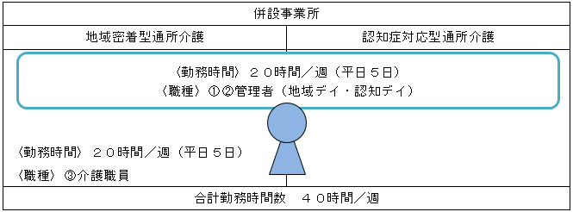

この場合、当該職員は各事業所において、パート・アルバイトであっても常勤職員の扱いとなる。 ※管理者は同時並行的に行われるのが差し支えない。

（例２）【非常勤扱いとなる併設事業所における具体例】

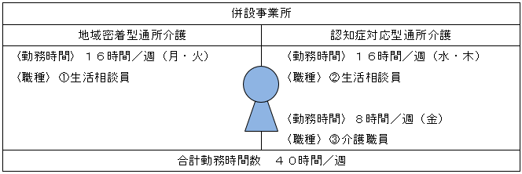

この場合、当該職員は各事業所において正社員（正規職員）であっても、非常勤の扱いとなる。

誓約書（参考様式６）
（参考様式６）

介護保険法第115条の45の５第２項に係る誓約書

（提出先）足立区長

申請者が次の基準を満たす者であり、基準該当外の者ではないことを誓約します。

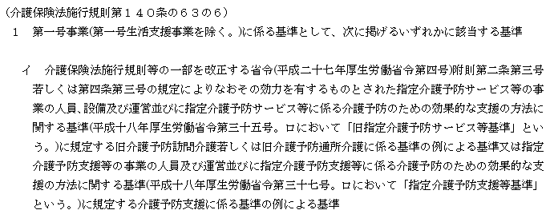
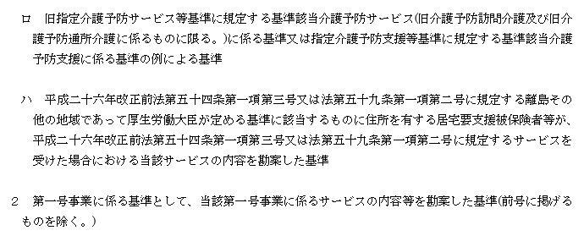

年 月 日
 | 申請者 | （法人所在地）

 |  | （法人名）

 |  | （代表者の職名・氏名）

